상품제안서
[국내생산] 심플라이프 클리어 목걸이 카드지갑(투톤) | 상품코드: F25348

 |  |  |  |  |  |  | 02-412-0044 | www.easy1.co.kr
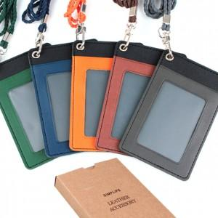

【상세/제작정보】

【인쇄/포장옵션】 | 불박 / 포장지포장

【공급단가】 | 수량 | 100~ | 300~ | 500~ | 1,000~ | 3,000~
*VAT별도 | 단가 | 2,940원 | 2,830원 | 2,730원 | 2,620원 | 2,520원

【상품 URL】 | https://dev.easy1.co.kr:443/src/goods_detail.php?gdno=25348

